Cover
System Architecture
Project: Edu v2.0

Doc Version: 1.0
Author: hiennt
Last Update: 11/11/2019

LichSuTinNhan
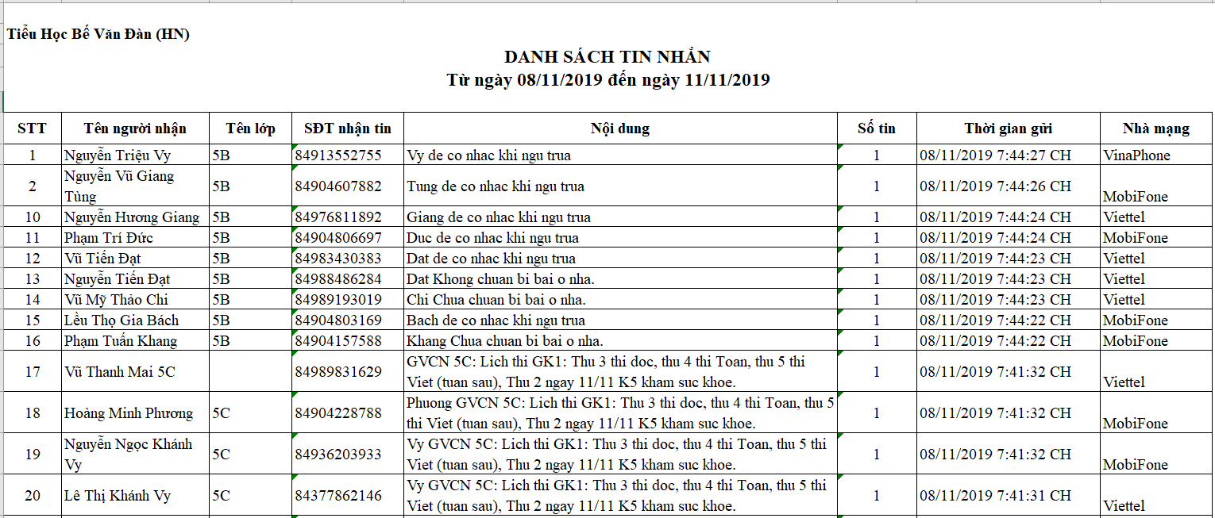
QUẢN LÝ TIN NHẮN -> LỊCH SỬ TIN NHẮN

Cho phép tìm kiếm danh sách tin nhắn đã gửi theo ngày gửi.

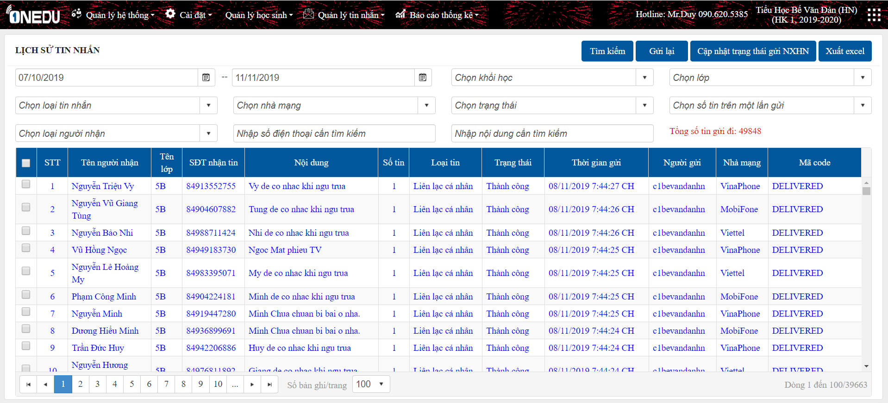
1
2
3
4

1
 | Tìm kiếm

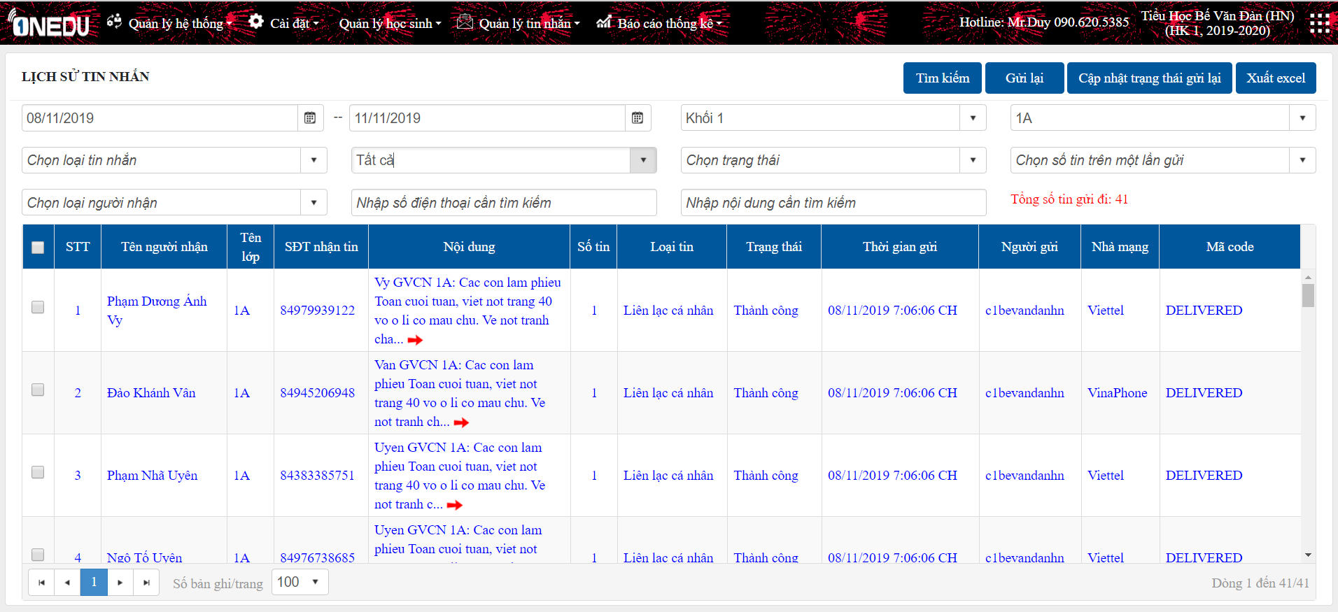
- Chọn các tiêu chí cần tìm kiếm: ngày gửi tin, trường, lớp, SĐT, ...
- Khi chọn combobox thì dữ liệu sẽ được thay đổi và load lại trang.
- Với trường hợp tìm kiếm theo text: SĐT hay nôi dung, người dùng bấm chọn "Tìm kiếm".

2
 | Gửi lại tin

Áp dụng với trường hợp tin nhắn lỗi: tích chọn tin cần gửi lại, nhấn "Gửi lại"

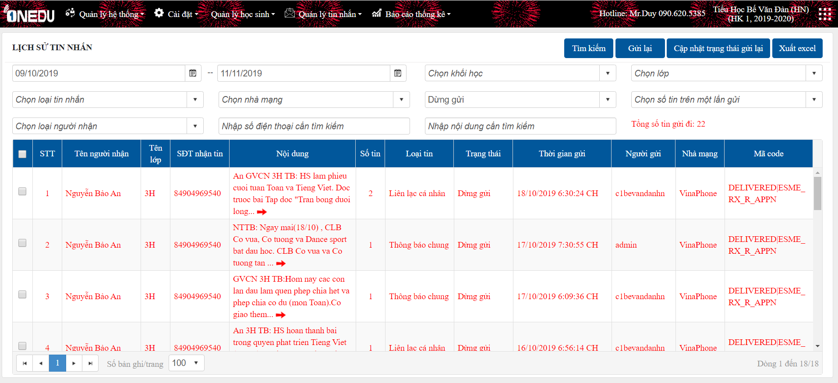
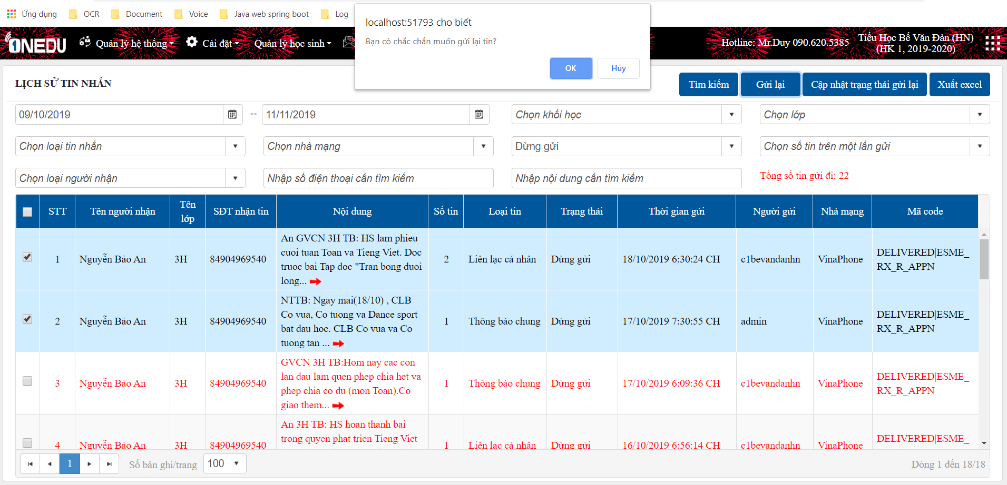

OK

ERROR

3
 | Cập nhật trạng thái gửi lại để gửi tin NXHN
- Tin nhắn NXHN: mỗi ngày chỉ gửi được 1 tin, nếu tin đã được gửi thì không thể sửa và gửi tiếp.
-Muốn gửi thêm tin, người dùng tìm và chọn học sinh muốn gửi lại, nhấn chọn nút "Cập nhật trạng thái gửi lại NXHN". Khi đó, chức năng gửi tin NXHN sẽ có thể sửa và gửi tiếp.

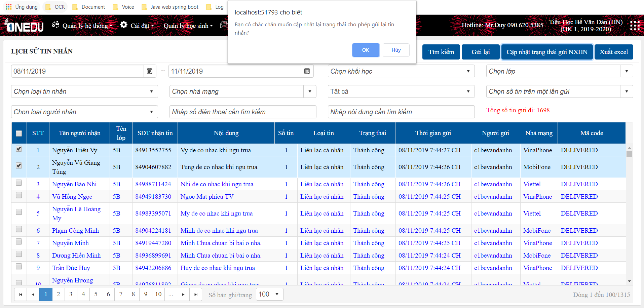

OK

ERROR

4
 | Xuất danh sách tin nhắn
Để lấy danh sách tin nhắn mong muốn, nhập các tiêu chí tìm kiếm cần thiết..
Chọn "Xuất excel", danh sách tin nhắn tải xuống như sau:

ThongKeTinTheoLop
QUẢN LÝ TIN NHẮN -> THỐNG KÊ TIN NHẮN
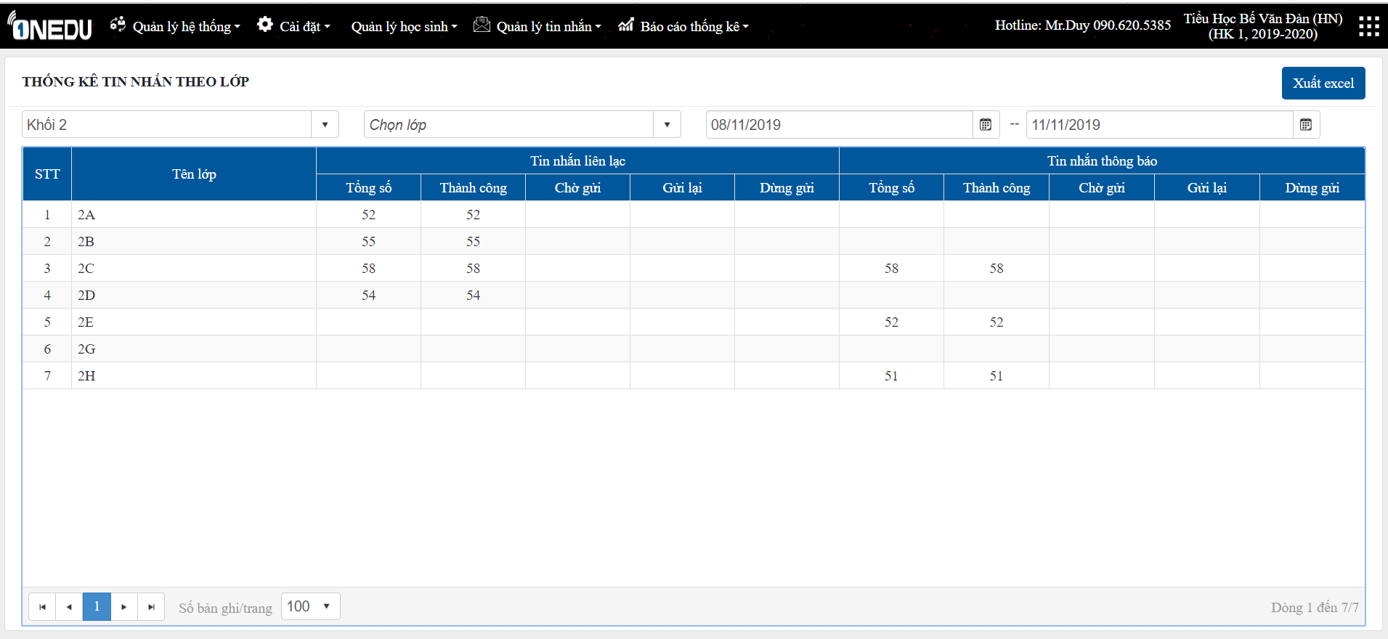
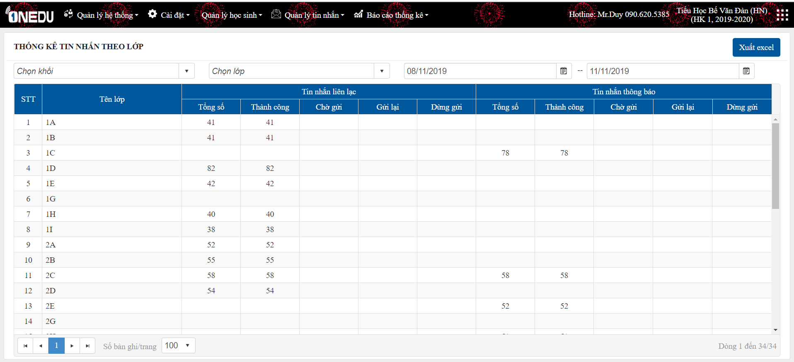

Tìm kiếm

Xuất excel

ThongKeTinTheoLop(QuanTri)
Quản lý đơn vị -> Thống kê tin nhắn -> Thống kê tin nhắn theo lớp
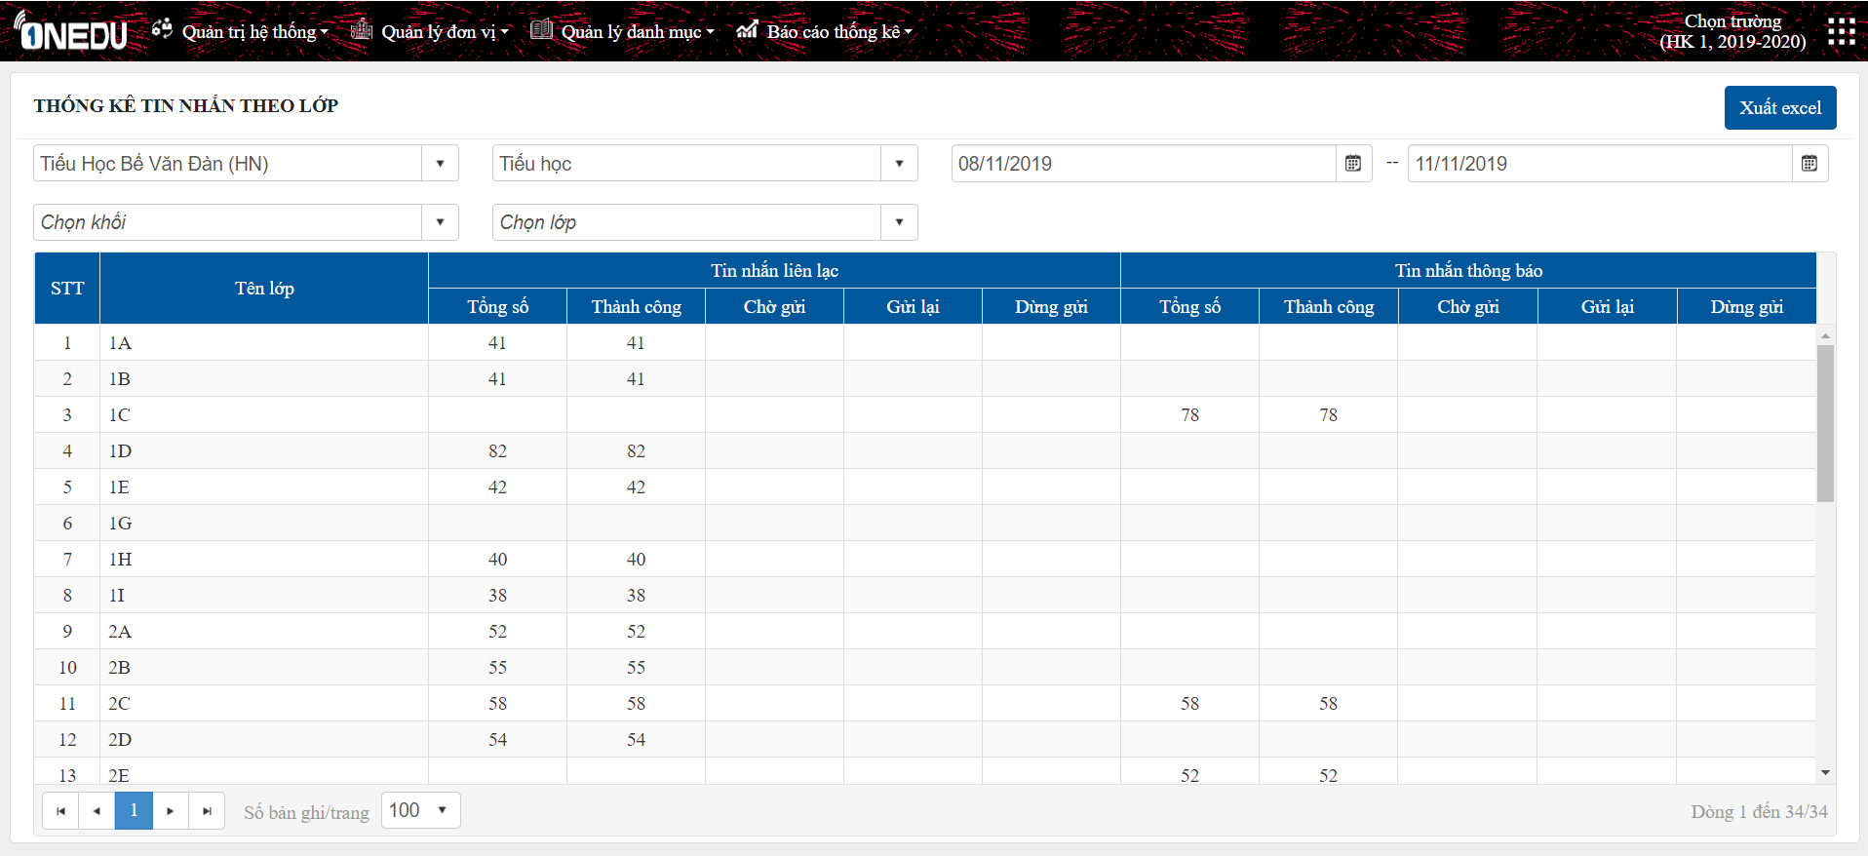
- Danh sách tổng tin đã gửi được hiển thị theo từng trường
- Nhập các tiêu chí: chọn trường, thời gian gửi tin, khối, lớp để tìm kiếm.
- Chọn "Xuất excel" để tải danh sách tin nhắn.

TheoThuongHieu(QuanTri)
Quản lý đơn vị -> Thống kê tin nhắn -> Thống kê tin nhắn theo brandname
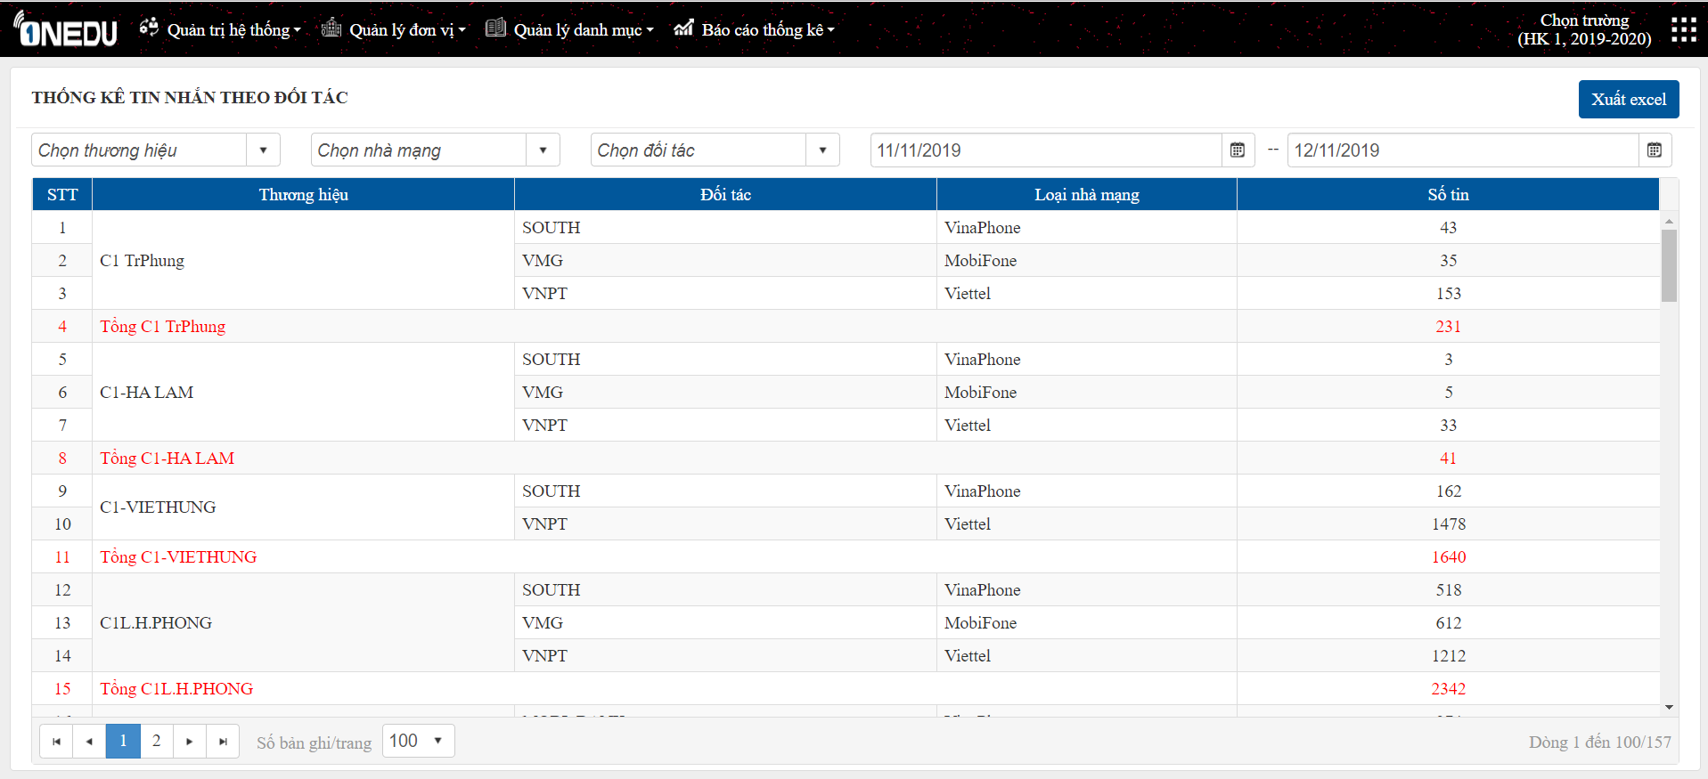
- Hiển thị tổng tin gửi theo các thương hiệu
- Tổng tin được nhóm theo thương hiệu, phân luồng từng đối tác với các nhà mạng
- Chọn "Xuất excel" để tải danh sách tin nhắn.

Chọn các điều kiện cần tìm kiếm: thương hiệu, đối tác, nhà mạng, ngày gửi tin

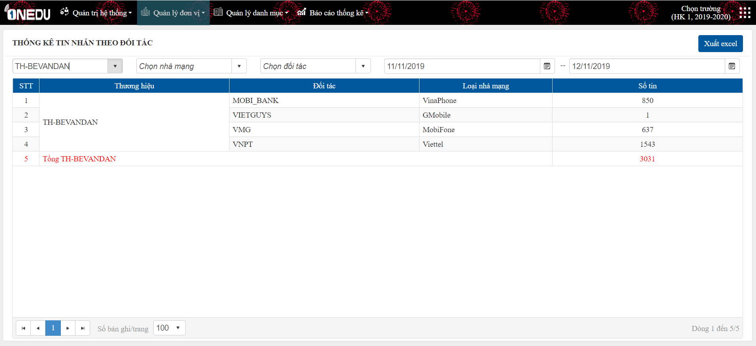

Tìm kiếm

Chọn các điều kiện tìm kiếm cần chọn lọc và chọn "Xuất excel" để tải danh sách tin nhắn

Tải danh sách

